1
 |  |  |  |  |  |  |  |  |  |  |  |  |  | Versión: 03
 |  |  |  |  |  |  |  |  |  |  |  |  |  | Código: GFPI-F-147
Proceso Gestión de Formación Profesional Integral
Formato Bitácora seguimiento Etapa productiva
REGIONAL Santander
Centro Agroturistico
BITÁCORA DE SEGUIMIENTO ETAPA PRODUCTIVA

Nombre de la empresa donde está realizando la etapa productiva |  |  |  |  |  | NIT |  | BITACORA N° |  |  | Período
AGROPECUARIA NUEVA DEL ORIENTE SAS |  |  |  |  |  | 900.446.865-3 |  | 5 |  |  | 17/02/2025 al 03/03/2025

Nombre del jefe inmediato/Responsable |  |  |  |  | Teléfono de contacto |  |  |  | Correo electrónico
3177294629 |  |  |  |  | 3177294629 |  |  |  | frchacon@sena.edu.co

Seleccione con una "X" el tipo de modalidad de etapa productiva
CONTRATO DE APRENDIZAJE | x | VÍNCULO LABORAL O CONTRACTUAL | PROYECTO PRODUCTIVO |  | APOYO A UNA UNIDAD PRODUCTIVA FAMILIAR |  | APOYO A INSTITUCIÓN ESTATAL NACIONAL,TERRITORIAL, O A UNA ONG, O A ENTIDAD SIN ANIMO DE LUCRO |  |  | MONITORIA |  |  | PASANTIA

Nombre del aprendiz |  |  |  | Documento Id. |  |  | Teléfono de contacto |  |  |  | Correo electrónico institucional
johan sebastian blanco cataño |  |  |  | 1096800316 |  |  | 3219713759 |  |  |  | jsblanco61@misena.edu.co

Número de ficha |  |  |  |  | Programa de formación
2557356 |  |  |  |  | Analisi y Desarrollo de software

DESCRIPCIÓN DE LA ACTIVIDAD (Ingrese cuantas filas sean necesarias) |  |  |  |  | FECHA INICIO | FECHA FIN | EVIDENCIA DE CUMPLIMIENTO |  |  |  |  | OBSERVACIONES, INASISTENCIAS Y/O DIFICULTADES PRESENTADAS
Este día me centré exclusivamente en el menú para móviles. En la mañana intenté agregar más cosas, como hacer que su movimiento siguiera al dedo del usuario, pero al ver que esto podría traer problemas de rendimiento, opté por dejarlo lo más simple posible (me refiero a la lógica de gestos, no a su apariencia). El resto del día lo dediqué a optimizarlo al máximo, renombrando variables y reorganizando el código para que sea lo más legible e intuitivo posible para futuros desarrolladores. Me gustó cómo quedó, definitivamente lo guardaré para futuros proyectos. Después de esto, hice algunos cambios para que funcionara en cualquier tamaño. La animación de salida ahora funcionará para cualquier diseño de menú. |  |  |  |  | 2025-02-17 | 2025-02-18 | 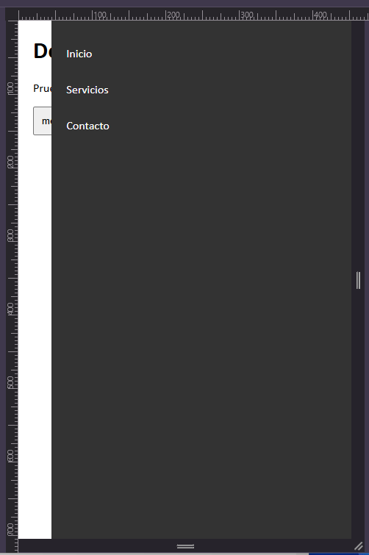 |  |  |  |  | Perdí la mitad del día al descartar la idea de la mañana, pero es por el bien del proyecto. Es importante saber cuándo menos es más, aunque eso signifique eliminar progreso. Para que fuera compatible con cualquier ancho, tuve que invertir la lógica de abrir/cerrar, pero al final creo que no quedó confuso, que es lo importante.
 |  |  |  |  |  |  | 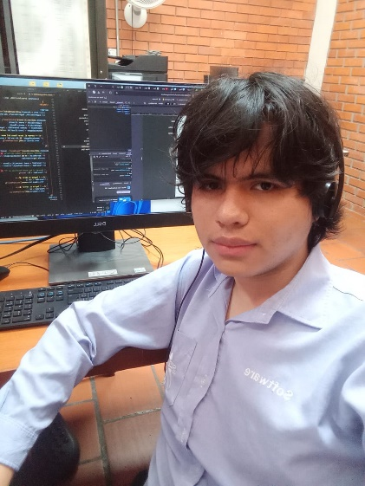
Cambié la forma de implementar el código JS en la página. Originalmente, en la imagen #1 se ve que el código se escribía directamente, lo que provocaba errores al usar caracteres como &, > y otros símbolos extraños. Busqué una solución a esto con <![CDATA[ que hace que el XML deje de reconocer estos símbolos. En la imagen #2 no me gustaba cómo se veía, así que agregué una extensión a la documentación para facilitar la lectura en la imagen #3. Esto dio mejor lectura al código y redujo los errores. También hice lo mismo con el CSS del documento. Ya para el final del día, por fin implementé el menú desplegable, aunque aún hay que pulirlo más. Además, debo cambiar la forma en la que la página se organiza en dispositivos móviles. |  |  |  |  | 2025-02-18 | 2025-02-19 | 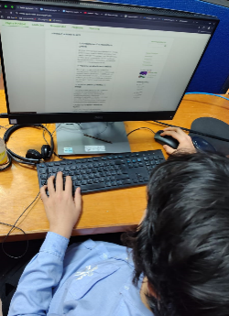 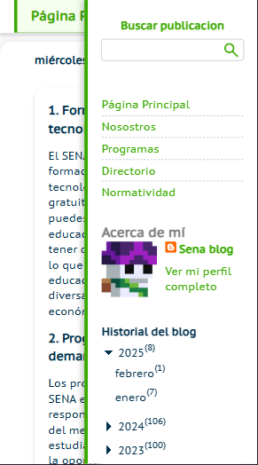 |  |  |  |  | lo que mas me tomo tiempo implementar fue la nueva forma de incrustar scrips y css eso me tomo todo el dia, aun que mientras lo asi me tome tiempo para optimizar mas cosas

Hoy quería centrarme en terminar de acomodar las cosas que quedaron mal ayer. Básicamente, ya no queda el espacio en blanco que dejaba el menú en móviles. Reorganicé la forma en que se acomoda el main para eso de nuevo, pero aún no me convence, ya que el código quedó muy raro y confuso. Le agregué scroll al menú en móviles, hice que la flecha se fijara al bajar y que al presionarla te llevara hacia arriba, como en WhatsApp. También terminé el botón de compartir que tenía pendiente. |  |  |  |  | 2025-02-19 | 2025-02-20 |  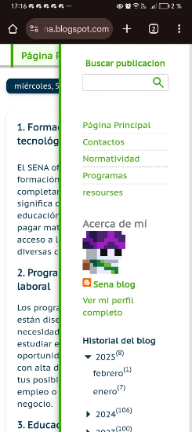 |  |  |  |  | Hoy fue un día muy estresante, ya que hubo muchos errores. Además de eso, opté por eliminar algunas funciones que ya había programado para volver a hacerlas. Siento que cada vez hago más esto último, y me da miedo llegar a un punto en el que no pueda avanzar. Me esforzaré por crear un código mejor y más escalable.

hise una animacion de maquina de escribir en la superior del block, los mensajes son atravez de divs y puedes agregar cuantos quieras y los recorrera en orden, esto intentare que sea personalizable atravez de la interfaz de blogger, pero como le dedique mucho tiempo a eso decidi empezar con la implementacion de las redes sociales despaso arregle el problema de scroll que tenia el menu ya que cuando era muy pequeño sus componentes se atrabezaban entre si, el codigo de la redes sociales parece igual al los links de arriba pero enrealidad la pude llegar a resumir a la mitad de codigo que la primera, esto por que ya entendi como se llaman entre si los bloques y simplemente tube que ir subiendo poco a poco viendo que llamaba aque cosa hasta que logre hacer que todo el bloque sea uno solo y no varios no me alcanzo el tiempo para ponerle los iconos |  |  |  |  | 2025-02-20 | 2025-02-21 | 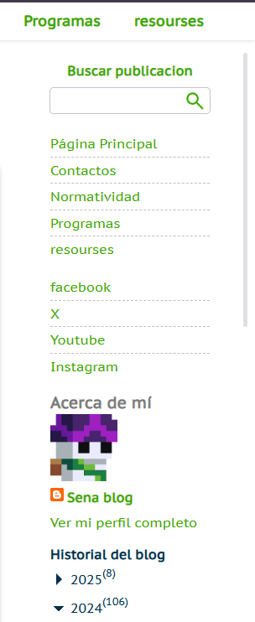 |  |  |  |  | supongo que fue el texto animado, me tomo demaciado, desde la idea que tenia, implementarlo en una sola palabra, acomodarlo en el blog y luego intentar hacerlo con un numero ilimitado de mensajes pero me gusto como quedo el codigo, bien comentado y fasil de entender pero si esto es lo que mas me costo hoy

Di compatibilidad para agregar inserciones de YouTube y TikTok, pero este último consume demasiados recursos en los celulares. En una PC funciona muy bien, pero tendré que anotar que, preferiblemente, no inserten videos de TikTok. Agregué redes sociales, además de que estas pueden modificarse desde la interfaz de Blogger. Siguiendo esa misma lógica, apliqué lo mismo a los textos animados: se pueden agregar cuantos se quieran, además de tener un orden totalmente reorganizable. |  |  |  |  | 2025-02-21 | 2025-02-22 | 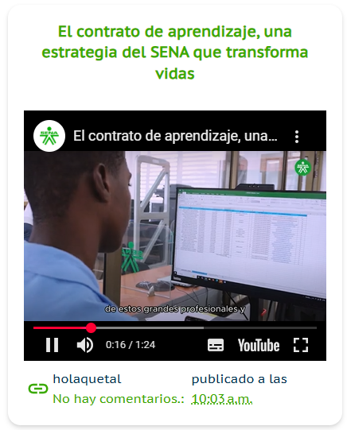 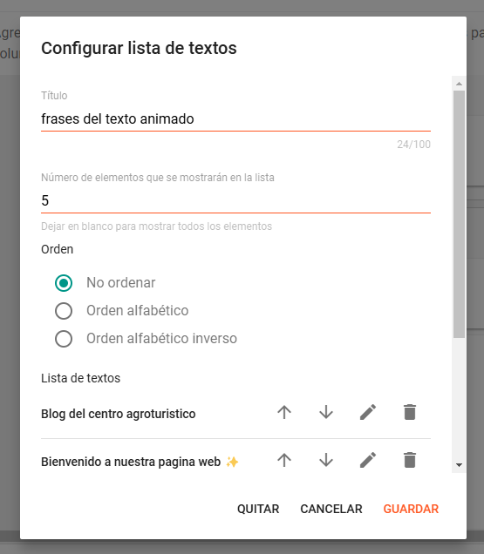 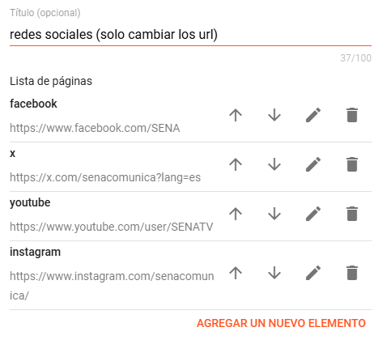 |  |  |  |  | Los íconos de las redes sociales no son imágenes; están en formato SVG directamente insertados en el código. De esta forma, aparecen instantáneamente al cargar la página y ayudan a la optimización al no ser imágenes. Me costó demasiado encontrar estos íconos, además de modificar su padding para que todos quedaran iguales, pero estoy bastante contento con el resultado.

Agregué animaciones a las redes sociales cuando pasas el cursor por encima, además de un efecto de ola para hacerlas más llamativas. La animación del texto superior ahora no comienza hasta que el documento carga por completo. De esta manera, no se ve lageada, ya que al principio, con tantas cosas cargando, la animación se trababa. Volví a crear el sistema que determina si un post debe ocupar toda la fila. Si la pantalla mide menos de 900px, no se ejecutará, por lo que los dispositivos móviles no tendrán que procesarlo. Ahora, además de eso, detecta si la pantalla se vuelve más grande y, cuando alcanza cierto punto, se ejecuta y la función se borra, ya que no es necesaria más. También reorganicé el código del post, ya que noté que se ejecutaba una vez por cada post que se renderizaba (15 veces). |  |  |  |  | 2025-02-24 | 2025-02-25 |  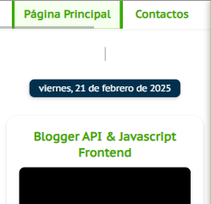 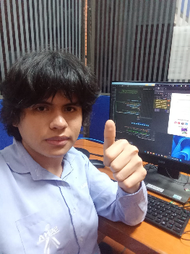 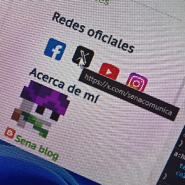 |  |  |  |  | Tuve que cambiar la forma en que se ocultaba el texto animado para que se viera el puntero, incluso si la animación aún no había comenzado. Todo lo relacionado con acomodar los posts según el tamaño llevó un arduo trabajo, intentando encontrar la forma menos exigente para el sistema.

Empezando el día, me dispuse a revisar la forma en la que se muestran las imágenes, ya que la manera en la que se amplían es muy poco eficiente. Estaba viendo la posibilidad de abrirlas en una nueva pestaña con su archivo original, pero esto hacía que la página se recargara al volver. Leyendo información sobre Blogger, encontré la forma de deshabilitar los scripts y CSS por defecto, lo que me permitiría no tener que descargar elementos innecesarios y tener total libertad para crear un sistema de ampliación de imágenes completamente desde cero. Sin embargo, esto iba a tomar demasiado tiempo, así que solo agregué un poco más de compatibilidad al sistema de presentación de imágenes existente. Luego, la tarea principal de hoy fue crear un sistema de descarga |  |  |  |  | 2025-02-25 | 2025-02-26 | 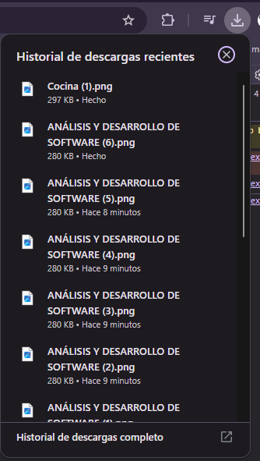 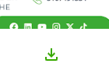 |  |  |  |  | Las imágenes, al provenir de un servidor diferente al que reside la página, hacían que el navegador me prohibiera hacerlo directamente (esto me complicó mucho). Pero lo peor fue intentar hallar la forma de agregar el botón para cada imagen del post. Quería hacerlo a través del HTML para que fuera más optimizado, pero desafortunadamente se me hizo imposible debido a cómo funciona Blogger. Así que me rendí y tuve que agregar los botones artificialmente a través de JS.

acomode los botones de descarga para que tuviera una mejor presentacion estuve revisando un buen rato el codigo de descarga de los botones pero no fui capas de encontrar una forma para que fueran mas rapidos, aun que tienen un velocidad aceptable cree un sistema de notificaciones globales y asi poderlas usar en cualquier parate del proyecto, ademas para probarlas las integre al sistema de descarga de imagenes como extra organise los marcadores de una mejor forma, ahora se llaman marker, y son mas pequeños |  |  |  |  | 2025-02-26 | 2025-02-27 |  |  |  |  |  | sin mayores complicaciones, como dije antes lo unico fue lo de la forma de descargar imágenes que no lo pude mejorar

Mejoré las funciones para notificaciones. Ahora el título es personalizable, además de contar con tres tipos distintos: info, positive y negative, cada una con su respectivo color. Pasé un buen rato buscando de nuevo alguna forma de descargar las imágenes más rápido, pero no pude. Agregué las vistas que ha tenido el blog. También implementé una visualización de las últimas publicaciones de X del CENA. Cambié los tamaños del menú lateral y el contenedor principal; ahora son un poco más grandes y tienen mejores márgenes. |  |  |  |  | 2025-02-27 | 2025-02-28 |  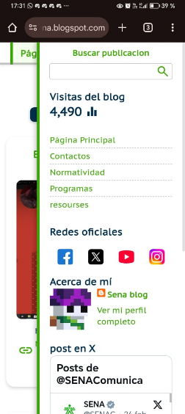 |  |  |  |  | falle al intentar optimizar la imagenn

Creé un carrusel de imágenes compatible con deslizamiento en móviles. Además, lo incorporé a la versión móvil de la página, pero no tuve tiempo para agregar los botones de adelantar y retroceder. |  |  |  |  | 2025-02-28 | 2025-03-01 | 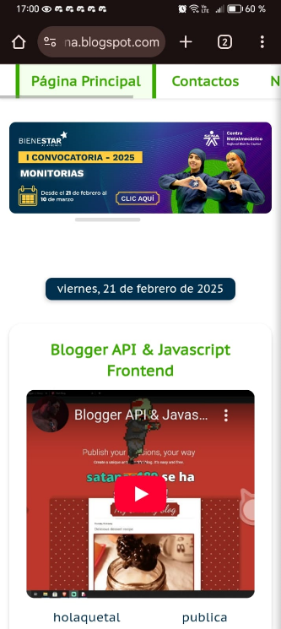 |  |  |  |  | Fue un infierno. Tenía dos caminos: el carrusel con desvanecimiento pero sin ser scrolleable, o este. La verdad, mordí más de lo que podía masticar, pero quedó más o menos. Sinceramente, no me convencen las dimensiones de las imágenes de muestra.

Completé los botones del carrusel de imágenes y organicé su código con funciones, lo cual le da más simplicidad. También cambié un poco el diseño de las flechas y las tarjetas, aunque en estas últimas solo modifiqué el sombreado y el contorno. Ahora el menú superior ya no ocupa todo el alto de la pantalla (esto fue una petición de mi jefe inmediato). Estuve un buen rato aprendiendo el funcionamiento del embed de X, aunque no pude conseguir que se mostraran menos posts. Sin embargo, logré encontrar un diseño sin bordes y con menos márgenes, que para mí le da un mejor aspecto. Se me ocurrió que cuando un post tenga muchas imágenes, podría tener una presentación igual a la del carrusel de arriba. Aunque, como se puede ver en la última imagen, hacerlo solo con CSS es demasiado imposible. Por ende, optaré por crear mañana un JS que extraiga las imágenes de los posts y las transforme en la antepenúltima imagen (aunque esta solo es una representación de cómo quiero que quede). Sinceramente, creo que esto saldrá mal y que probablemente disminuya la eficiencia de la página, pero aun así quiero intentarlo. Creo que sería una implementación muy buena |  |  |  |  | 2025-03-03 | 2025-03-04 |   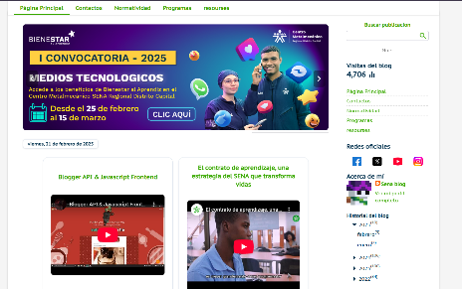 |  |  |  |  | No pude hacer todo lo que quería con la inserción del embed, así que tendré que crear un código JS para poder lograr la idea de las imágenes.

Aprendiz: recuerde diligenciar completamente el informe y entregarlo o subirlo al espacio asignado para este.

Johan sebastian blanco Cataño

Nombre del Aprendiz |  |  |  |  | Firma del aprendiz |  |  |  |  |  | Fecha entrega bitácora

Edgar Mauricio Campos Ribero

Nombre del Instructor de Seguimiento |  |  |  |  | Firma de instructor de seguimiento |  |  |  |  | Firma del jefe inmediato (Si es del caso)

Nota: LOS DATOS PROPORCIONADOS SERÁN TRATADOS DE ACUERDO CON LA POLÍTICA DE TRATAMIENTO DE DATOS PERSONALES DEL SENA Y A LA LEY 1581 DE 2012.

